Sheet1
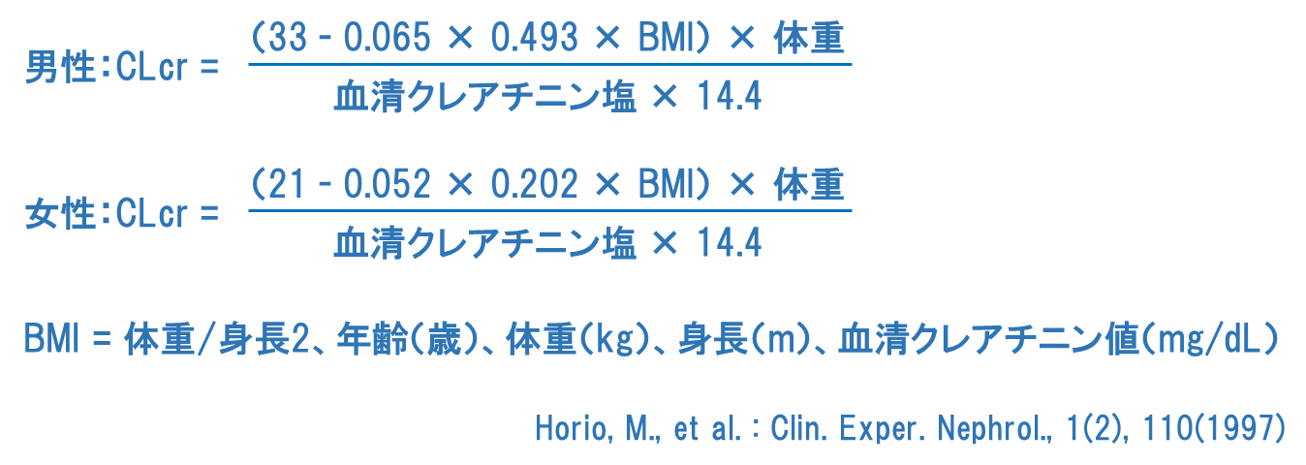
クレアチニンクリアランス（CLcr）カリュキレーター

クレアチニンクリアランス（CLcr）の計算
①②③のすべての項目に入力してください。 |  |  |  |  |  | CLcr |  | mL/min
①
 | 性別
②
 | 年齢 | 歳 | 体重 | ｋｇ | 身長 |  | ｃｍ
③
 | 血清クレアチニン値（酵素法） |  |  | mg/dL

腎機能に応じた本剤の減量の目安 注）
クレアチニンクリアランス （mL／分） |  | 単純疱疹の治療 |  |  |  |  | 帯状疱疹の治療
通常 用法・用量 |  | １回250mgを １日３回 |  | １回1000mgを 2回 |  |  | １回500mgを １日３回
≧60 |  | １回250mgを １日３回 |  | １回1000mgを 2回 |  |  | １回500mgを １日３回
40-59 |  |  |  | １回500mgを 2回 |  |  | １回500mgを １日２回
20-39 |  | 回250mgを １日２回 |  | 500mgを 単回 |  |  | １回500mgを １日１回
＜20 |  | １回250mgを １日１回 |  | 250mgを 単回 |  |  | １回250mgを １日１回
 |  |  |  |  |  | 注）外国人における成績をもとに設定した。

以下は、年齢、体重、身長、血清クレアチニン値より24時間蓄尿クレアチニンクリアランス(CLcr)を推定する計算式です。 日本人約300例の実測データに基づき、堀尾 勝 先生が開発されました。

